시스템 구성
발견

1. 시스템 개요

- 적 캐릭터의 액션 중 발견을 설명하기 위한 시스템 문서
- 유저가 적 캐릭터의 인지 범위를 체크 할 수 있어야 함
- 적 캐릭터의 발견 범위와 행동을 통해서 유저가 할 수 있는 행동에 대한 것을 정의함

2. 시스템 룰

명칭 | 내용 | 비고
적 캐릭터의 인지 범위 | 적 캐릭터가 유저를 인지하는 범위
적 캐릭터 이동 구역 | 적 캐릭터가 필드를 이동하는 구역에 대한 설명

2.1 적 캐릭터 상태

명칭 | 내용 | 비고
패트롤 상태 | 정해진 구역을 계속해서 이동하는 상태 | 기본 상태
추적 중 | 플레이어 캐릭터를 추적하는 상태 | 추적 범위 내 유저
토의 필요
의심 | 미정 | 미정

2.1 추적 상태 변화 |  |  | 2.3 각 상태 별 변경

- 적 캐릭터의 인지 범위 내 존재
- 적 캐릭터의 인지 범위내에 다른 오브젝트가 존재 하지 않을 경우
- 범위는 Tracking_range에 의해서 값을 조정한다.
- 추적 범위는 원뿔형의 모양으로 지정한다. X(원의 크기) Y(높이) Z(길이)
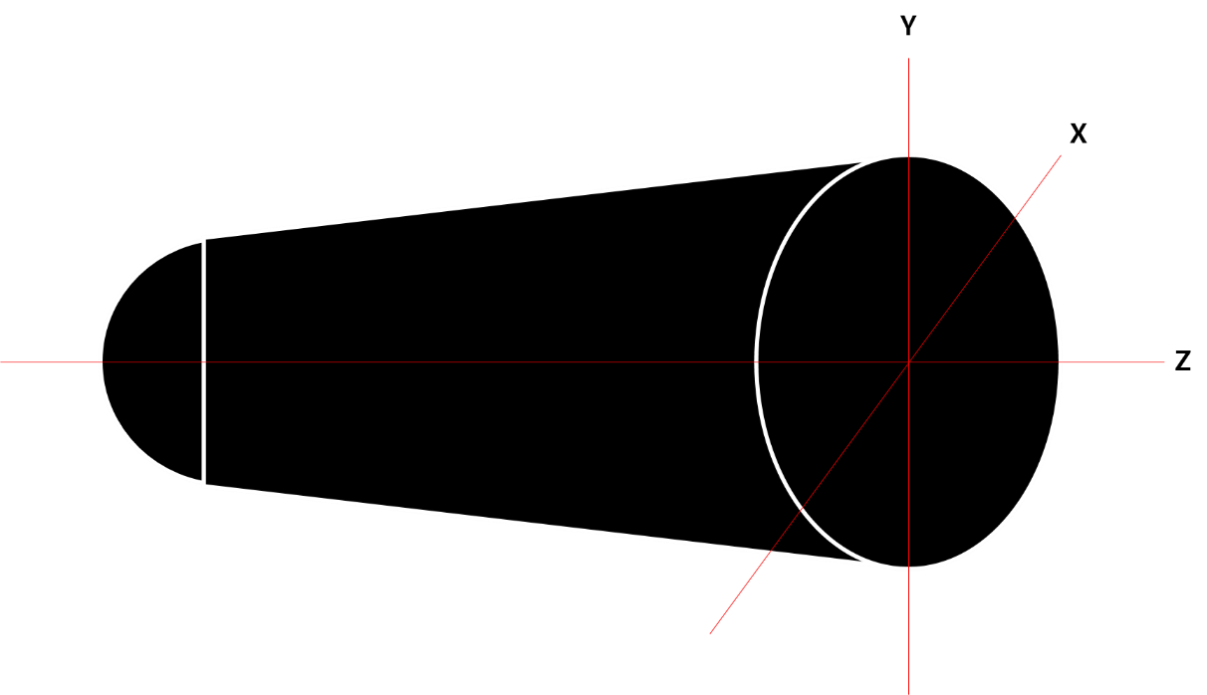

2.2 적캐릭터가 유저를 발견 한 후 행동

- 적 캐릭터는 지정된 FSM에 따라 행동한다 (FSM 목록 참조)
- 인지 범위내에서 유저가 존재 할 경우 발견 했음을 UI로 표기한다.
- 인지 범위내에 존재하는 유저를 추적한다.
- 적 캐릭터의 추적의 종류는 N시간 동안의 추적과 범위 추적으로 두 가지의 종류가 있다.

토의 필요
명칭 | 내용 | 비고
시간 추적 | n초 동안에 지속해서 플레이어를 추적하는 상태 | n 이상 이동 후 상태 초기화
범위 추척 | 섹터 별로 구역을 나눔

범위 추적을 위한 구역에 대한 기획이 필요합니다.

3. UI 표기

인지 범위 예시
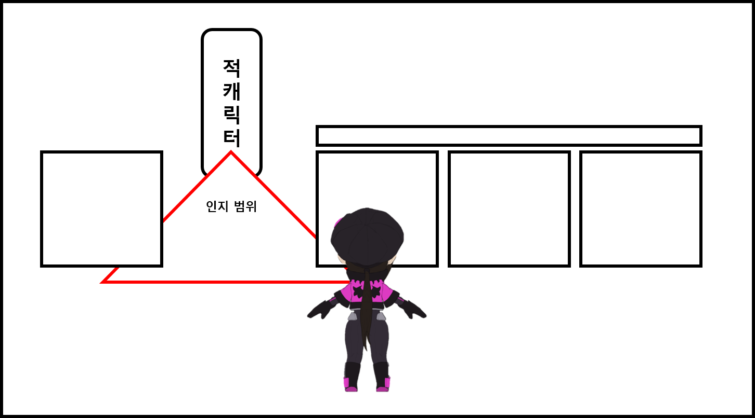

- 인지 하지 못한 상태

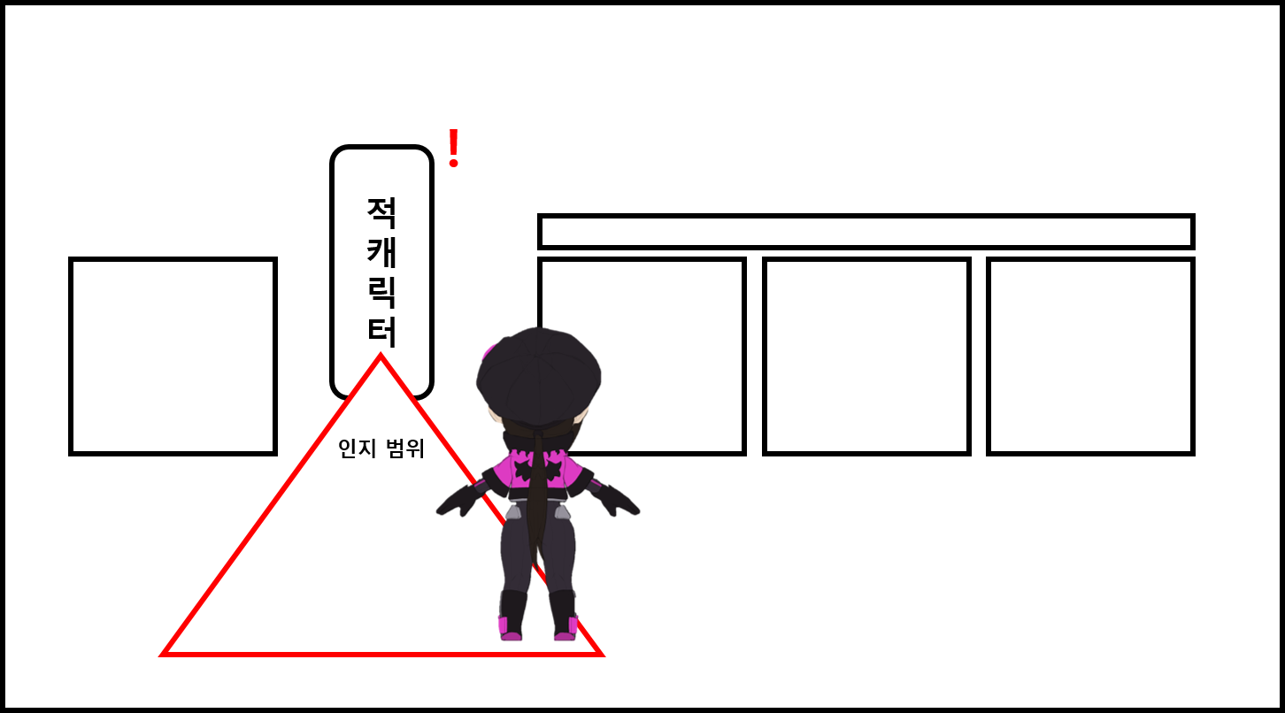

- 인지 상태

UI 구성
UI 구성

의심 ui

발견 시 표기 ui

추적 범위 표현



연출에 가까운 형태입니다.

